29 Распашные ворота и калитки
ООО «СК «МЕТАЛЛ ПОЛИМЕР»
Адрес : 192012, г.Санкт-Петербург, пр. Обуховской обороны д. 120, литера «Б», офис № 219 (ст.м. «Пролетарская»)
т/ф: (812) 380-83-78
E-mail: info@metall-polimer.com www.metall-polimer.com
ОКПО 65995235 ОГРН 1107847160354
ИНН/КПП 7811464599/781101001

Распашные ворота и калитки Grand Line®
 |  |  |  |  | цены действительны с 01.04.15
Изображение | Наименование | Заполнение | Высота, м | Цвет/покрытие | Ширина, м
 |  |  |  |  | 1
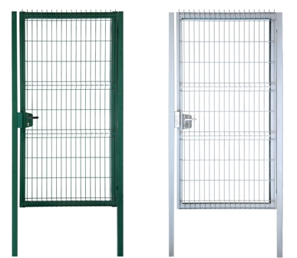 | Калитка Profi | Панель Profi | 1.03 | зеленый RAL 6005 | 12719
 |  |  | 1.53 | зеленый RAL 6005 | 14214
 |  |  | 1.73 | зеленый RAL 6005 | 16273
 |  |  | 2.03 | зеленый RAL 6005 серый RAL 7040 | 18975
 |  |  | 2.43 | зеленый RAL 6005 | 21678

Изображение | Наименование | Заполнение | Высота, м | Цвет/покрытие | Ширина, м
 |  |  |  |  | 3
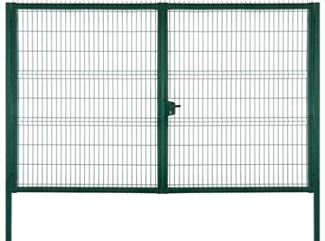 | Ворота Profi | Панель Profi | 1.53 | зеленый RAL 6005 | 30475
 |  |  | 1.73 | зеленый RAL 6005 | 35075
 |  |  | 2.03 | зеленый RAL 6005 серый RAL 7040 | 39100
 |  |  | 2.43 | зеленый RAL 6005 | -

Изображение | Наименование |  | Габаритные размеры, м | Цвет/покрытие | Цена, руб

 | Калитка Премиум |  | 1,65*1,00 | вишневый RAL 3005 зеленый RAL 6005 коричневый RAL 8017 | 18078
 |  |  | 2*1,00 |  | 20240
 | Калитка Премиум Плюс |  | 2,00*1,00 | вишневый RAL 3005 зеленый RAL 6005 коричневый RAL 8017 | 20815

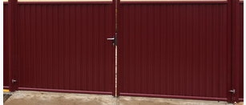 | Ворота Премиум |  | 1,65*3,6 | вишневый RAL 3005 зеленый RAL 6005 коричневый RAL 8017 | 37145
 |  |  | 2,00*3,6 |  | 43804
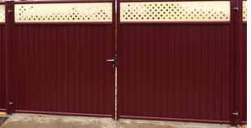 | Ворота Премиум Плюс |  | 2,00*3,6 | вишневый RAL 3005 зеленый RAL 6005 коричневый RAL 8017 | 46863

Комплект ворот и калитки Profi, Премиум и Премиум плюс | Комплект ворот включает в себя: 2 створки ворот, 2 опорных столба, регулируемые петли, угол открывания 180 град, замок Locinox, притворная планка, 2 ригеля Locinox для фиксации створок в землю Комплект калитки включает в себя: створка, 2 столба, регулируемые петли, угол открывания 180 град, притворная планка, замок Locinox

Изображение | Наименование | Заполнение | Высота, м | Цвет/покрытие | Ширина, м
 |  |  |  |  | 1
 |  |  |  |  | Lock
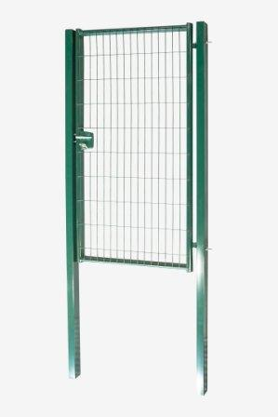 | Калитка Medium | Карта Medium (без ребер жесткости) | 1.03 | зеленый RAL 6005 | 8495
 |  |  | 1.53 | зеленый RAL 6005 | 9755
 |  |  | 1.73 | зеленый RAL 6005 | 10695
 |  |  | 2.03 | зеленый RAL 6005 | 11560

Изображение | Наименование | Заполнение | Высота, м | Цвет/покрытие | Ширина, м
 |  |  |  |  | 3.5
 |  |  |  |  | Lock
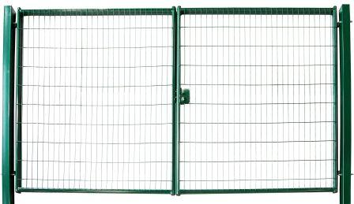
 | Ворота Medium | Карта Medium (без ребер жесткости) | 1.03 | зеленый RAL 6005 | 19935
 |  |  | 1.53 | зеленый RAL 6005 | 21197
 |  |  | 1.73 | зеленый RAL 6005 | 24633
 |  |  | 2.03 | зеленый RAL 6005 | 25345

Изображение | Наименование |  | Габаритные размеры, м | Цвет/покрытие | Цена, руб

 |  |  |  |  | NoLock
 | Калитка Эконом |  | 2,00*1,00 | серый RAL 7040 коричневый RAL 8017 | 9085
 | Ворота Эконом |  | 2,00*3,45 | серый RAL 7040 коричневый RAL 8017 | 16847

Комплект ворот и калитки Medium | Комплект ворот включает в себя: Ворота: 2 створки, 2 опорных столба, петли Locinox GAM12, угол открывания 130 град, замок Locinox LAKZ P1,ригель, планка притворная Комплект калитки включает в себя: Калитка: 1 створка, 2 опорных столба, петли Locinox GAM12,угол открывания 130 град,замок Locinox LAKZ P1, планка притворная
Комплект ворот и калитки Эконом | Комплект ворот включает в себя: 2 створки, 2 опорных столба, петли Locinox GAM12, угол открывания 130град, притворная планка для навесного замка, 1 ригель Комплект калитки включает в себя: створка, 2 опорных столба, петли Locinox GAM12, притворная планка, угол открывания 130град

Продажа ворот и калиток без ограждений GL производится по согласованию с менеджером!
Все цены с НДС на складе завода Grand Line® (71 км от МКАД по Киевскому шоссе, Ворсино).

